Graf III.3.1
 | Vacancies | Number of unemployed | Others | Number of employed | LUCI
 | Volná místa | Počty nezaměstnaných | Ostatní | Počty zaměstnaných | LUCI
I/02 | 0.0 | -0.2 | -0.1 | 0.0 | -0.4 | Graf III.3.1 LUCI – Souhrnný indikátor trhu práce
II | 0.0 | -0.2 | -0.1 | 0.0 | -0.3 | Současné napětí na trhu práce překonává vrchol předchozího cyklu
III | -0.1 | -0.2 | -0.1 | 0.0 | -0.4
IV | -0.1 | -0.2 | -0.1 | 0.0 | -0.5 | (směrodatné odchylky od dlouhodobého průměru)
I/03 | -0.1 | -0.2 | -0.1 | 0.0 | -0.5
II | -0.1 | -0.3 | -0.2 | -0.1 | -0.7
III | -0.1 | -0.3 | -0.2 | -0.1 | -0.7
IV | -0.1 | -0.4 | -0.2 | -0.1 | -0.8
I/04 | -0.1 | -0.4 | -0.2 | -0.1 | -0.9
II | -0.1 | -0.4 | -0.2 | -0.2 | -0.9
III | -0.1 | -0.3 | -0.2 | -0.2 | -0.8
IV | 0.0 | -0.3 | -0.2 | -0.2 | -0.7
I/05 | 0.0 | -0.3 | -0.1 | -0.2 | -0.6
II | 0.0 | -0.3 | -0.1 | -0.1 | -0.5
III | 0.0 | -0.3 | 0.0 | -0.1 | -0.4
IV | 0.0 | -0.3 | 0.0 | -0.1 | -0.4
I/06 | 0.1 | -0.2 | -0.1 | -0.1 | -0.3
II | 0.1 | -0.1 | 0.0 | 0.0 | 0.0
III | 0.1 | 0.0 | 0.0 | 0.0 | 0.1
IV | 0.2 | 0.1 | 0.1 | 0.0 | 0.4
I/07 | 0.2 | 0.4 | 0.2 | 0.1 | 0.8 | Poznámka: Příspěvky jsou výsledkem agregace příspěvků jednotlivých časových řad v rámci daných skupin.
II | 0.2 | 0.5 | 0.2 | 0.1 | 1.0
III | 0.2 | 0.6 | 0.2 | 0.2 | 1.2
IV | 0.3 | 0.7 | 0.3 | 0.2 | 1.4
I/08 | 0.3 | 0.8 | 0.3 | 0.3 | 1.7 | Chart III.3.1 LUCI – Labour Utilisation Composite Index
II | 0.3 | 0.9 | 0.3 | 0.3 | 1.7 | The current labour market tightness exceeds the peak of the previous cycle
III | 0.2 | 0.8 | 0.3 | 0.3 | 1.6
IV | 0.2 | 0.7 | 0.2 | 0.3 | 1.4 | (standard deviations from long-term average)
I/09 | 0.0 | 0.1 | 0.0 | 0.2 | 0.3
II | -0.1 | -0.4 | -0.1 | 0.1 | -0.5
III | -0.2 | -0.5 | -0.2 | 0.1 | -0.8
IV | -0.2 | -0.5 | -0.2 | 0.1 | -0.8
I/10 | -0.2 | -0.6 | -0.3 | -0.1 | -1.2
II | -0.2 | -0.4 | -0.2 | -0.1 | -1.0
III | -0.2 | -0.4 | -0.2 | -0.1 | -0.9
IV | -0.2 | -0.5 | -0.2 | -0.1 | -1.0
I/11 | -0.2 | -0.2 | -0.2 | -0.1 | -0.7
II | -0.2 | -0.3 | -0.2 | -0.1 | -0.7
III | -0.2 | -0.2 | -0.2 | -0.1 | -0.6
IV | -0.1 | -0.2 | -0.2 | -0.1 | -0.6
I/12 | -0.1 | -0.1 | -0.2 | -0.1 | -0.6
II | -0.1 | -0.2 | -0.2 | -0.2 | -0.6
III | -0.2 | -0.3 | -0.2 | -0.2 | -0.8
IV | -0.2 | -0.4 | -0.2 | -0.2 | -1.0
I/13 | -0.2 | -0.4 | -0.2 | -0.2 | -1.1 | Note: The contributions are a result of the aggregation of the contributions of the individual time series in the given categories.
II | -0.2 | -0.4 | -0.2 | -0.2 | -1.0
III | -0.2 | -0.4 | -0.2 | -0.2 | -1.0
IV | -0.2 | -0.4 | -0.2 | -0.3 | -1.0
I/14 | -0.2 | -0.3 | -0.1 | -0.1 | -0.7
II | -0.1 | -0.3 | -0.1 | -0.1 | -0.6
III | -0.1 | -0.2 | -0.1 | 0.0 | -0.3
IV | 0.0 | -0.1 | 0.0 | 0.0 | -0.1
I/15 | 0.1 | 0.0 | 0.1 | 0.0 | 0.1
II | 0.1 | 0.1 | 0.1 | 0.0 | 0.4
III | 0.1 | 0.3 | 0.2 | 0.0 | 0.6
IV | 0.2 | 0.4 | 0.2 | 0.1 | 0.9
I/16 | 0.2 | 0.5 | 0.3 | 0.1 | 1.1
II | 0.2 | 0.5 | 0.3 | 0.1 | 1.1
III | 0.2 | 0.5 | 0.3 | 0.2 | 1.3
IV | 0.2 | 0.7 | 0.4 | 0.2 | 1.5
I/17 | 0.2 | 0.8 | 0.4 | 0.2 | 1.8
II | 0.3 | 0.9 | 0.5 | 0.2 | 1.9
III | 0.3 | 1.1 | 0.6 | 0.3 | 2.3
IV | 0.3 | 1.3 | 0.7 | 0.3 | 2.7

Graf III.3.2
 | Total | Agriculture | Industry | Construction | Market services | Non-market services
 | Celkem | Zemědělství | Průmysl | Stavebnictví | Tržní služby | Netržní služby
IV/16 | 2.2 | 0.2 | 0.4 | 0.4 | 0.3 | 0.7 | Graf III.3.2 Zaměstnanost podle odvětví
I/17 | 1.6 | 0.0 | 0.4 | 0.1 | 0.1 | 1.1 | K dalšímu nárůstu zaměstnanosti přispěl nejvíce sektor služeb
II/17 | 1.3 | 0.0 | 0.6 | 0.2 | 0.1 | 0.4
III/17 | 2.0 | 0.0 | 0.6 | 0.3 | 0.5 | 0.7 | (příspěvky v procentních bodech k meziroční změně, vybraná odvětví, pramen: VŠPS)
IV/17 | 1.5 | -0.2 | 0.3 | -0.1 | 0.7 | 0.7

 |  |  |  |  |  |  | Chart III.3.2 Employment breakdown by branches
 |  |  |  |  |  |  | The further growth in employment was mostly due to the services sector

 |  |  |  |  |  |  | (contributions in percentage points to annual change; selected branches; source: LFS)

Graf III.3.3
 | Number of employees (FTE) | Number of employees | Hours worked per employee
 | Přepočtený počet zaměstnanců | Počet zaměstnanců | Úvazek na zaměstnance
I/13 | -0.9 | 2.0 | -2.8 | Graf III.3.3 Přepočtený počet zaměstnanců
II | -1.2 | 2.4 | -3.5 | Zvyšování počtu zaměstnanců bylo doprovázeno mírným snížením průměrné délky úvazku
III | -1.0 | 0.9 | -2.0
IV | -0.8 | 1.3 | -2.1 | (meziroční změny v %, příspěvky v procentních bodech)
I/14 | 0.4 | 0.4 | 0.1
II | 1.0 | -0.2 | 1.2
III | 1.2 | 1.0 | 0.2
IV | 1.7 | 1.2 | 0.5
I/15 | 2.0 | 2.1 | -0.2
II | 2.1 | 2.4 | -0.3
III | 2.1 | 2.0 | 0.0
IV | 2.2 | 2.1 | 0.1
I/16 | 2.3 | 2.8 | -0.5
II | 2.0 | 2.0 | 0.0
III | 1.6 | 1.9 | -0.3
IV | 1.6 | 1.9 | -0.3
I/17 | 1.6 | 1.1 | 0.6
II | 1.5 | 1.3 | 0.2
III | 1.9 | 2.2 | -0.2
IV | 1.9 | 2.1 | -0.2

 |  |  |  | Chart III.3.3 Number of employees (full-time equivalent)
 |  |  |  | The increase in the number of employees was accompanied by a modest drop in average hours worked

 |  |  |  | (annual percentage changes; contributions in percentage points)

Graf III.3.4
 | General unemployment rate | Share of unemployed persons
 | Obecná míra nezaměstnanosti | Podíl nezaměstnaných osob
I/13 | 7.2 | 7.4 | Graf III.3.4 Ukazatele nezaměstnanosti
II | 7.1 | 7.7 | Obecná míra nezaměstnanosti i podíl nezaměstnaných osob překonávají svá historická minima
III | 7.1 | 7.8
IV | 6.8 | 7.9 | (v %, sezonně očištěno, pramen: MPSV, ČSÚ)
 | Obecná míra nezaměstnanosti | Podíl nezaměstnaných osob
I/13 | 7.1887618781 | 7.4262853073
II | 7.0537525532 | 7.7143253436
III | 7.0959058692 | 7.8153919286
IV | 6.8334065287 | 7.9282184231
I/14 | 6.5362027402 | 7.9067891266
II | 6.3265516595 | 7.8299907649
III | 6.0240166076 | 7.6044995666
IV | 5.8572274115 | 7.3108356914
I/15 | 5.7588122889 | 6.9449697133
II | 5.1842597748 | 6.6381725225
III | 4.9726817331 | 6.363013967
IV | 4.5709322699 | 6.0887393062
I/16 | 4.2655426382 | 5.8529604413
II | 4.1161906205 | 5.6302428614
III | 4.0484274426 | 5.4302589244
IV | 3.654373483 | 5.0888225831
I/17 | 3.3894485356 | 4.7225218281
II | 3.1032621949 | 4.3104611879
III | 2.7961081908 | 4.0517815294
IV | 2.4667259307 | 3.6824700973
I/18 |  | 3.4509677107
I/14 | 6.5 | 7.9
II | 6.3 | 7.8
III | 6.0 | 7.6
IV | 5.9 | 7.3
I/15 | 5.8 | 6.9
II | 5.2 | 6.6
III | 5.0 | 6.4
IV | 4.6 | 6.1
I/16 | 4.3 | 5.9
II | 4.1 | 5.6
III | 4.0 | 5.4
IV | 3.7 | 5.1
I/17 | 3.4 | 4.7
II | 3.1 | 4.3
III | 2.8 | 4.1
IV | 2.5 | 3.7
I/18 |  | 3.5
 |  |  | Chart III.3.4 Unemployment indicators
 |  |  | Both the general unemployment rate and the share of unemployed persons are hitting new historical lows

 |  |  | (percentages; seasonally adjusted; source: MLSA, CZSO)
 | General unemployment rate | Share of unemployed persons
I/13 | 7.1887618781 | 7.4262853073
II | 7.0537525532 | 7.7143253436
III | 7.0959058692 | 7.8153919286
IV | 6.8334065287 | 7.9282184231
I/14 | 6.5362027402 | 7.9067891266
II | 6.3265516595 | 7.8299907649
III | 6.0240166076 | 7.6044995666
IV | 5.8572274115 | 7.3108356914
I/15 | 5.7588122889 | 6.9449697133
II | 5.1842597748 | 6.6381725225
III | 4.9726817331 | 6.363013967
IV | 4.5709322699 | 6.0887393062
I/16 | 4.2655426382 | 5.8529604413
II | 4.1161906205 | 5.6302428614
III | 4.0484274426 | 5.4302589244
IV | 3.654373483 | 5.0888225831
I/17 | 3.3894485356 | 4.7225218281
II | 3.1032621949 | 4.3104611879
III | 2.7961081908 | 4.0517815294
IV | 2.4667259307 | 3.6824700973
I/18 |  | 3.4509677107

Graf III.3.5
 | Number of unemployed persons | Number of vacancies | Core inflation
 | Počet nezaměstnaných osob | Počet volných pracovních míst | Jádrová inflace
1/00 | 476.8 | 37.1 | 1.9 | Graf III.3.5 Beveridgeova křivka
2 | 481.2 | 38.9 | 1.9 | Pokles počtu nezaměstnaných mírně zvolnil, počet volných pracovních míst dosáhl rekordně vysokých hodnot
3 | 482.1 | 40.3 | 1.6
4 | 481.6 | 42.3 | 2.0 | (počty v tisících, sezonně očištěno, u jádrové inflace meziroční změny v %, pramen: MPSV, ČSÚ)
5 | 478.5 | 44.4 | 2.0
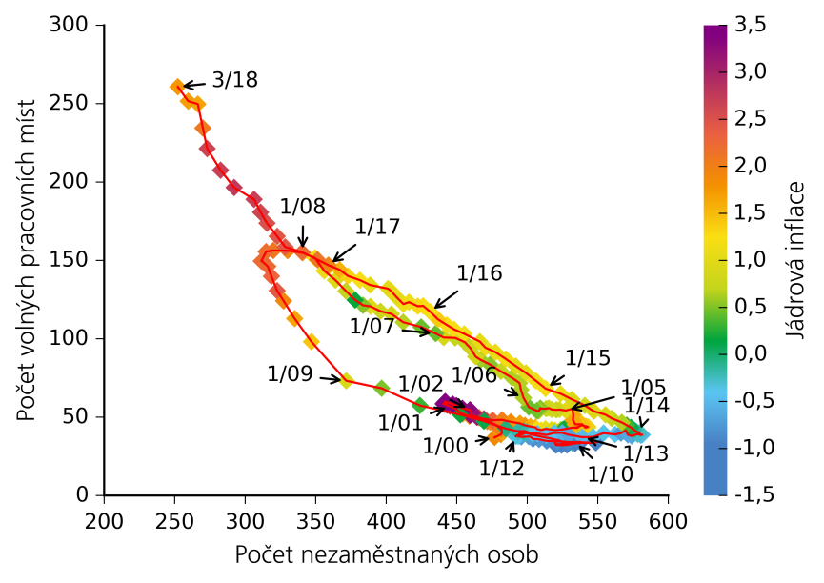
6 | 474.0 | 46.8 | 1.9
7 | 471.7 | 47.3 | 2.0
8 | 465.8 | 49.8 | 2.2
9 | 458.9 | 50.7 | 1.9
10 | 454.2 | 52.2 | 2.0
11 | 451.8 | 53.4 | 1.9
12 | 449.1 | 55.5 | 1.9
1/01 | 445.2 | 56.9 | 2.7
2 | 443.1 | 57.7 | 2.7
3 | 440.7 | 58.5 | 2.9
4 | 441.6 | 59.5 | 2.7
5 | 441.5 | 59.4 | 2.9
6 | 440.4 | 58.5 | 3.5
7 | 441.5 | 58.2 | 4.5
8 | 442.8 | 58.2 | 4.6
9 | 441.8 | 60.0 | 3.8
10 | 447.1 | 58.3 | 3.8
11 | 449.8 | 57.3 | 3.8
12 | 454.0 | 55.6 | 3.7 | Chart III.3.5 Beveridge curve
1/02 | 459.4 | 54.7 | 3.3 | The fall in the number of unemployed persons slowed slightly, while the number of vacancies reached record highs
2 | 460.5 | 51.9 | 3.3
3 | 459.5 | 51.3 | 3.3 | (numbers in thousands; seasonally adjusted; annual percentage changes for core inflation; source: MLSA, CZSO)
4 | 464.3 | 50.0 | 3.2
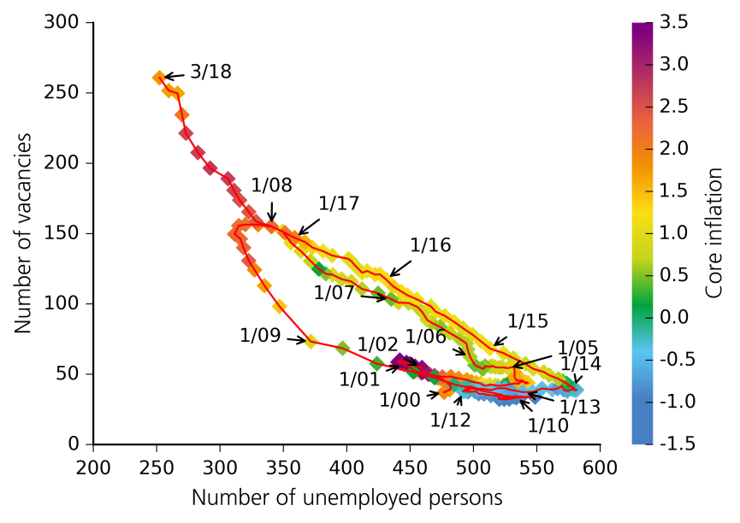
5 | 469.2 | 49.0 | 2.8
6 | 475.5 | 48.1 | 2.3
7 | 482.2 | 48.3 | 2.0
8 | 488.3 | 47.0 | 1.9
9 | 494.7 | 46.1 | 1.7
10 | 498.4 | 44.8 | 1.8
11 | 502.2 | 44.1 | 1.6
12 | 505.7 | 43.5 | 1.5
1/03 | 506.9 | 42.4 | 1.2
2 | 509.7 | 41.8 | 1.2
3 | 512.9 | 42.5 | 1.1
4 | 517.1 | 42.1 | 1.0
5 | 519.4 | 41.8 | 1.0
6 | 523.9 | 42.1 | 0.6
7 | 525.6 | 42.2 | 0.1
8 | 526.5 | 42.4 | 0.2
9 | 532.0 | 43.3 | 0.2
10 | 535.7 | 43.2 | 0.2
11 | 535.0 | 43.4 | 0.2
12 | 533.2 | 43.3 | 0.2
1/04 | 535.5 | 43.6 | 0.8
2 | 539.3 | 45.2 | 0.8
3 | 541.2 | 43.3 | 1.0
4 | 541.8 | 43.5 | 0.9
5 | 543.1 | 43.8 | 1.0
6 | 541.6 | 44.2 | 1.4
7 | 539.9 | 44.5 | 1.4
8 | 538.8 | 45.5 | 1.5
9 | 534.0 | 45.5 | 1.6
10 | 532.3 | 48.2 | 1.6
11 | 532.6 | 51.3 | 1.6
12 | 531.9 | 55.3 | 1.6
1/05 | 527.3 | 54.3 | 1.0
2 | 522.8 | 54.9 | 0.9
3 | 520.6 | 54.7 | 0.7
4 | 517.4 | 54.9 | 0.8
5 | 515.2 | 55.8 | 0.9
6 | 513.4 | 55.4 | 0.7
7 | 509.4 | 55.6 | 0.5
8 | 509.2 | 55.7 | 0.5
9 | 508.2 | 54.0 | 0.7
10 | 507.0 | 54.0 | 0.5
11 | 506.7 | 54.1 | 0.5
12 | 501.1 | 56.5 | 0.4
1/06 | 497.3 | 62.4 | 0.6
2 | 495.4 | 67.5 | 0.6
3 | 494.4 | 71.8 | 0.7
4 | 489.1 | 75.2 | 0.6
5 | 481.3 | 79.3 | 0.7
6 | 473.5 | 83.6 | 0.5
7 | 467.0 | 86.6 | 0.6
8 | 463.4 | 88.6 | 0.8
9 | 459.9 | 93.8 | 0.8
10 | 455.6 | 97.9 | 0.7
11 | 448.8 | 100.6 | 0.7
12 | 440.8 | 100.8 | 0.9
1/07 | 435.0 | 103.4 | 0.4
2 | 424.7 | 107.5 | 0.4
3 | 412.0 | 110.6 | 0.7
4 | 403.6 | 115.8 | 0.9
5 | 395.9 | 117.6 | 0.8
6 | 388.8 | 120.7 | 1.0
7 | 383.5 | 121.4 | 0.5
8 | 377.9 | 124.8 | 0.2
9 | 371.4 | 130.5 | 0.7
10 | 363.9 | 137.5 | 1.0
11 | 356.0 | 143.4 | 1.1
12 | 349.4 | 151.6 | 1.2
1/08 | 340.7 | 154.9 | 1.6
2 | 330.0 | 156.3 | 1.9
3 | 319.9 | 156.4 | 2.1
4 | 314.8 | 155.6 | 2.2
5 | 311.4 | 149.6 | 2.2
6 | 311.8 | 149.6 | 2.2
7 | 316.0 | 146.2 | 2.2
8 | 318.6 | 139.9 | 2.3
9 | 322.6 | 130.7 | 2.4
10 | 327.2 | 124.2 | 1.9
11 | 335.0 | 112.9 | 1.7
12 | 346.9 | 98.1 | 1.4
1/09 | 371.6 | 73.2 | 0.9
2 | 396.7 | 68.5 | 0.5
3 | 423.8 | 57.5 | 0.3
4 | 452.5 | 51.6 | 0.2
5 | 469.3 | 47.5 | 0.1
6 | 484.7 | 42.8 | 0.0
7 | 496.8 | 40.3 | -0.3
8 | 507.8 | 38.0 | -0.5
9 | 518.2 | 36.1 | -0.6
10 | 525.1 | 34.4 | -0.3
11 | 531.9 | 33.7 | -0.1
12 | 529.4 | 33.5 | -0.2
1/10 | 533.9 | 34.0 | -0.9
2 | 537.1 | 34.3 | -1.2
3 | 538.0 | 34.2 | -1.2
4 | 533.8 | 33.2 | -1.2
5 | 528.2 | 32.3 | -1.2
6 | 524.3 | 32.2 | -1.2
7 | 520.3 | 32.2 | -1.2
8 | 519.6 | 33.6 | -1.2
9 | 521.2 | 32.8 | -1.2
10 | 520.8 | 32.6 | -1.3
11 | 527.7 | 33.2 | -1.4
12 | 548.6 | 33.7 | -1.4
1/11 | 528.7 | 34.2 | -0.9
2 | 521.0 | 34.6 | -0.8
3 | 513.7 | 34.9 | -0.8
4 | 508.3 | 35.9 | -0.8
5 | 504.0 | 36.1 | -0.8
6 | 503.0 | 37.0 | -0.8
7 | 502.4 | 37.5 | -0.7
8 | 501.1 | 37.6 | -0.7
9 | 495.7 | 37.4 | -0.7
10 | 493.6 | 37.9 | -0.4
11 | 493.7 | 38.1 | -0.4
12 | 494.6 | 39.5 | -0.4
1/12 | 491.8 | 37.8 | -0.3
2 | 498.0 | 39.6 | -0.2
3 | 493.4 | 40.9 | -0.3
4 | 493.3 | 41.0 | -0.2
5 | 497.5 | 41.2 | -0.1
6 | 499.8 | 40.7 | -0.2
7 | 503.6 | 39.7 | -0.4
8 | 507.1 | 39.6 | -0.4
9 | 513.6 | 38.7 | -0.4
10 | 519.2 | 40.0 | -0.4
11 | 524.7 | 40.1 | -0.5
12 | 529.2 | 38.8 | -0.7
1/13 | 538.9 | 37.2 | -0.5
2 | 546.7 | 37.4 | -0.4
3 | 554.1 | 39.9 | -0.4
4 | 562.1 | 39.0 | -0.4
5 | 566.4 | 39.8 | -0.7
6 | 569.9 | 41.6 | -0.7
7 | 571.3 | 38.8 | -0.6
8 | 574.0 | 38.0 | -0.6
9 | 578.1 | 39.3 | -0.7
10 | 580.4 | 38.6 | -0.5
11 | 581.4 | 38.8 | -0.5
12 | 578.2 | 39.1 | -0.3
1/14 | 579.7 | 40.1 | -0.3
2 | 577.0 | 41.0 | -0.3
3 | 575.5 | 41.9 | -0.1
4 | 573.5 | 43.4 | 0.1
5 | 570.5 | 44.9 | 0.3
6 | 567.0 | 46.7 | 0.7
7 | 559.9 | 49.2 | 0.7
8 | 555.5 | 51.6 | 0.9
9 | 547.2 | 53.8 | 0.9
10 | 540.8 | 57.5 | 0.8
11 | 531.6 | 61.4 | 0.9
12 | 523.6 | 65.0 | 1.1
1/15 | 513.0 | 68.3 | 1.2
2 | 506.2 | 73.2 | 1.2
3 | 499.1 | 78.2 | 1.0
4 | 491.8 | 82.7 | 1.0
5 | 484.8 | 87.2 | 1.2
6 | 477.3 | 91.5 | 1.1
7 | 470.3 | 94.4 | 1.1
8 | 466.4 | 98.2 | 1.1
9 | 455.3 | 103.2 | 1.2
10 | 448.0 | 106.1 | 1.3
11 | 443.1 | 108.8 | 1.3
12 | 436.7 | 112.4 | 1.4
1/16 | 431.1 | 117.4 | 1.2
2 | 426.2 | 121.0 | 1.3
3 | 422.3 | 120.8 | 1.3
4 | 416.1 | 123.4 | 1.1
5 | 412.2 | 122.2 | 1.1
6 | 407.2 | 126.7 | 1.0
7 | 403.4 | 130.5 | 1.1
8 | 401.2 | 132.0 | 1.0
9 | 388.6 | 134.4 | 1.0
10 | 381.3 | 137.4 | 1.2
11 | 372.9 | 140.1 | 1.3
12 | 367.0 | 144.0 | 1.6
1/17 | 358.9 | 147.0 | 2.0
2 | 351.3 | 150.5 | 2.1
3 | 340.3 | 155.3 | 2.2
4 | 328.4 | 158.6 | 2.4
5 | 322.7 | 165.4 | 2.5
6 | 315.5 | 173.8 | 2.5
7 | 310.9 | 180.8 | 2.6
8 | 306.3 | 189.0 | 2.7
9 | 292.1 | 196.5 | 2.8
10 | 282.5 | 207.6 | 2.7
11 | 273.0 | 221.3 | 2.6
12 | 270.0 | 234.5 | 2.1
1/18 | 266.4 | 249.8 | 1.7
2 | 259.6 | 251.6 | 1.7
3 | 252.2 | 260.8 | 1.8

Graf III.3.6
 | Average nominal wage | Average real wage | Whole-economy labour productivity
 | Průměrná nominální mzda | Průměrná reálná mzda | NH produktivita
I/13 | -0.6 | -2.4 | -2.9 | Graf III.3.6 Průměrná mzda a NH produktivita
II | 1.0 | -0.5 | -1.8 | Produktivita práce navzdory svému zrychlení rostla v porovnání s reálnými mzdami v průběhu roku 2017 znatelně pomaleji
III | 1.2 | 0.0 | 0.4
IV | -2.0 | -3.1 | 1.0 | (meziroční změny v %)
I/14 | 3.9 | 3.7 | 1.7
II | 2.8 | 2.6 | 2.8
III | 2.2 | 1.6 | 3.0
IV | 2.8 | 2.3 | 1.1
I/15 | 2.3 | 2.2 | 3.8
II | 3.3 | 2.6 | 4.1
III | 3.5 | 3.1 | 3.8
IV | 3.7 | 3.6 | 3.7
I/16 | 3.8 | 3.3 | 1.8
II | 3.3 | 3.1 | 2.9
III | 4.0 | 3.5 | 0.4
IV | 3.7 | 2.3 | 0.2
I/17 | 5.4 | 2.9 | 2.5
II | 7.6 | 5.3 | 2.0
III | 6.8 | 4.2 | 2.8
IV | 8.0 | 5.3 | 3.9

 |  |  |  | Chart III.3.6 Average wage and whole-economy labour productivity

 |  |  |  | Labour productivity accelerated but grew much more slowly than real wages in 2017

 |  |  |  | (annual percentage changes)

Graf III.3.7
 | Industry | Construction | Market services | Non-market services
 | Průmysl | Stavebnictví | Tržní služby | Netržní služby
I/13 | -6.6 | 0.5 | -0.5 | -1.0 | Graf III.3.7 Vývoj produktivity v odvětvích
II | -4.9 | 5.8 | 0.5 | -1.8 | Růst národohospodářské produktivity práce táhlo i nadále zejména odvětví průmyslu
III | -2.0 | 5.2 | 1.9 | -0.1
IV | -3.6 | 2.2 | 2.6 | -0.2 | (meziroční změny v %)
I/14 | 2.0 | 10.0 | 1.2 | -1.0
II | 3.3 | 6.3 | 2.6 | 0.7
III | 5.0 | 6.0 | 3.1 | -1.3
IV | 4.6 | 6.5 | 2.7 | -1.2
I/15 | 2.5 | 0.8 | 4.6 | -0.9
II | 2.0 | 4.0 | 4.8 | 0.5
III | 0.4 | 7.3 | 5.6 | 1.1
IV | -1.4 | 4.1 | 6.5 | 1.8
I/16 | -0.4 | 2.7 | 3.0 | 0.9
II | 6.4 | 0.4 | 0.8 | 0.7
III | 2.9 | -4.2 | -1.4 | -0.5
IV | 4.9 | -4.4 | -2.6 | -1.1
I/17 | 8.8 | 0.3 | -1.1 | 0.3
II | 2.7 | 0.1 | 1.8 | 0.3
III | 5.7 | -0.4 | 2.7 | -1.5
IV | 6.4 | 0.9 | 3.9 | -2.1
 |  |  |  |  | Chart III.3.7 Productivity by sector
 |  |  |  |  | The growth in whole-economy labour productivity continued to be driven primarily by industry

 |  |  |  |  | (annual percentage changes)

Graf III.3.8
 | GDP | Wage bill | Nominal unit labour costs
 | HDP | Objem mezd a platů | NJMN
I/13 | 2.5 | 0.2 | 2.6 | Graf III.3.8 Mzdová náročnost produktu
II | 1.2 | 1.2 | 2.4 | Růst NJMN zůstal zhruba stabilní, neboť zrychlení růstu objemu mezd a platů kompenzovala vyšší dynamika HDP
III | -0.5 | 1.7 | 1.2
IV | -1.0 | -1.1 | -2.1 | (meziroční změny v %, příspěvky v procentních bodech)
I/14 | -2.4 | 3.8 | 1.4
II | -2.7 | 3.4 | 0.7
III | -3.6 | 2.9 | -0.7
IV | -2.1 | 4.2 | 2.1
I/15 | -5.0 | 3.9 | -1.0
II | -5.7 | 4.7 | -1.0
III | -5.0 | 5.0 | 0.0
IV | -5.0 | 5.1 | 0.1
I/16 | -3.2 | 5.9 | 2.7
II | -3.9 | 5.5 | 1.5
III | -1.6 | 5.7 | 4.1
IV | -1.7 | 5.7 | 4.0
I/17 | -4.0 | 6.9 | 2.9
II | -3.3 | 8.4 | 5.0
III | -4.8 | 8.2 | 3.4
IV | -5.4 | 8.9 | 3.5
 |  |  |  | Chart III.3.8 Unit labour costs
 |  |  |  | Growth in nominal unit labour costs stayed broadly stable, as higher GDP growth offset faster growth in the wage bill

 |  |  |  | (annual percentage changes; contributions in percentage points)

